Tabelle1
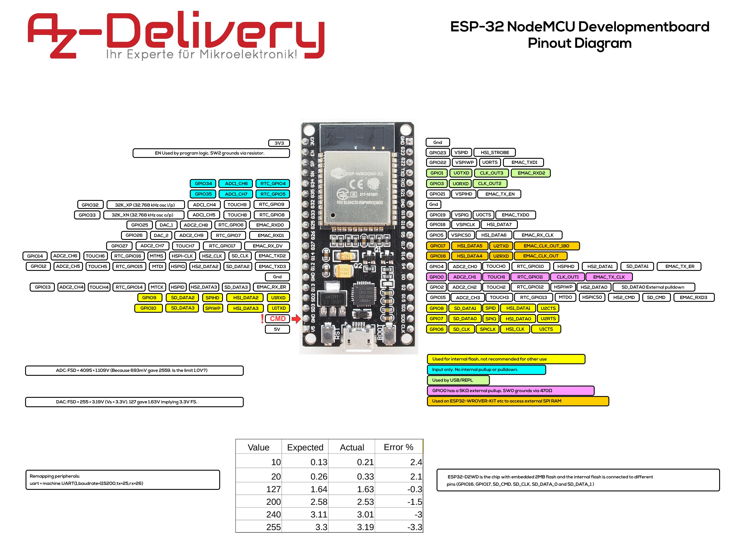
ESP32 | https://randomnerdtutorials.com/esp32-pinout-reference-gpios/
All GPIOs can be configured as interrupts.
current drawn per GPIO is 40mA
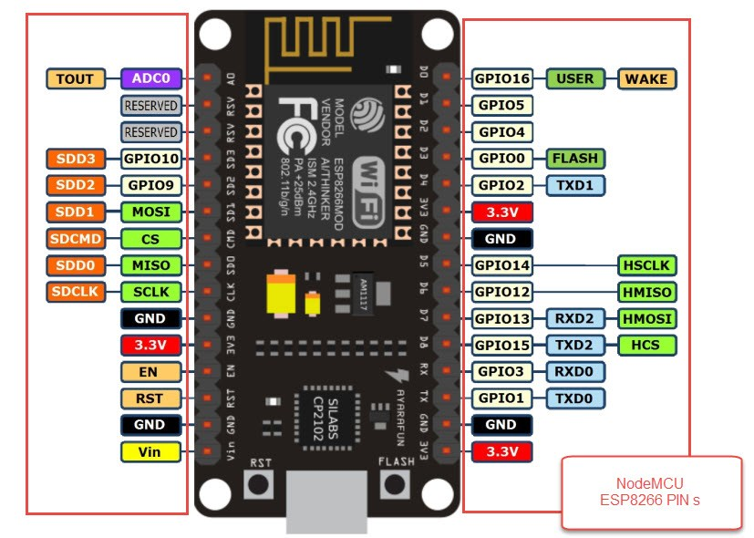
Strapping Pins | 0, 2, 4, 5, 12, 15 |  |  |  |  |  |  |  | output | output
Strapping Pins |  |  |  |  | SSR |  | SSR |  | SSR | Relay | DS – Sensor |  | TSIC – Sensor
 | 5V | CMD | int. Flash | int. Flash | HEATER | GND | VENTIL |  | PUMPE | ON/OFF | Temperatur |  | Temperatur |  |  | Reserved | Reserved | EN | 3V3

PINS von Links nach Rechts | 1 | 2 | 3 | 4 | 5 | 6 | 7 | 8 | 9 | 10 | 11 | 12 | 13 | 14 | 15 | 16 | 17 | 18 | 19
Beschriftung auf NodeMCU | V5 | CMD | SD3 | SD2 | G13 | GND | G12 | G14 | G27 | G26 | G25 | G33 | G32 | G35 | G34 | SVN | SVP | EN | 3V3
GPIO |  |  | 10 | 9 | 13 |  | 12 | 14 | 27 | 26 | 25 | 33 | 32 | 35 | 34
Funktion | V5 | n/a | n/a | n/a | I/O, PWM, HSPI-MOSI | GND | I/O, PWM, HSPI-MISO, int. PullDown | I/O, PWM, HSPI-CLK | I/O, PWM | I/O, PWM, DAC | I/O, PWM, DAC | I/O, PWM | I/O, PWM | Input Only | Input Only | n/a | n/a | Enables the 3v3 regulator | 3V3
Init Value |  |  | HIGH | HIGH |  |  | boot fail if pulled high | HIGH, outputs PWM signal at boot |  |  |  |  |  |  |  |  |  | Pulled up to 5V

PINS von Links nach Rechts | 1 | 2 | 3 | 4 | 5 | 6 | 7 | 8 | 9 | 10 | 11 | 12 | 13 | 14 | 15 | 16 | 17 | 18 | 19
Beschriftung auf NodeMCU | CLK | SD0 | SD1 | G15 | G2 | G0 | G4 | G16 | G17 | G5 | G18 | G19 | GND | G21 | RXD | TXD | G22 | G23 | GND
GPIO | 6 | 7 | 8 | 15 | 2 | 0 | 4 | 16 | 17 | 5 | 18 | 19 |  | 21 | 3 | 1 | 22 | 23
Funktion | n/a | n/a | n/a | I/O, PWM, HSPI-CS, Bootloader(=0 no debug output) | I/O, PWM, LED?, Bootloader | I/O, PWM, External PullUp, Bootloader(High) | I/O, PWM | I/O, PWM | I/O, PWM | I/O, PWM, VSPI-CS | I/O, PWM, VSPI-CLK | I/O, PWM, VSPI-MISO | GND | I2C/SDA, I/O, PWM | RXD | TXD | I2C/SCL, I/O, PWM | I/O, PWM, VSPI-MOSI | GND
Init Value | HIGH | HIGH | HIGH | HIGH, outputs PWM signal at boot |  | HIGH, outputs PWM signal at boot |  |  |  | HIGH, Outputs PWM signal at boot |  |  |  |  | HIGH | HIGH

 | int. Flash | int. Flash | int. Flash | Brühen | LED | On/Off | BUZZER | ext. RAM | ext. RAM | Rotary | Rotary | Rotary | GND | DISPLAY | UART | UART | DISPLAY |  | GND
 |  |  |  | Schalter | Internal & External | Schalter |  |  |  | Button | Input B | Input A
 |  |  |  | input | output | input

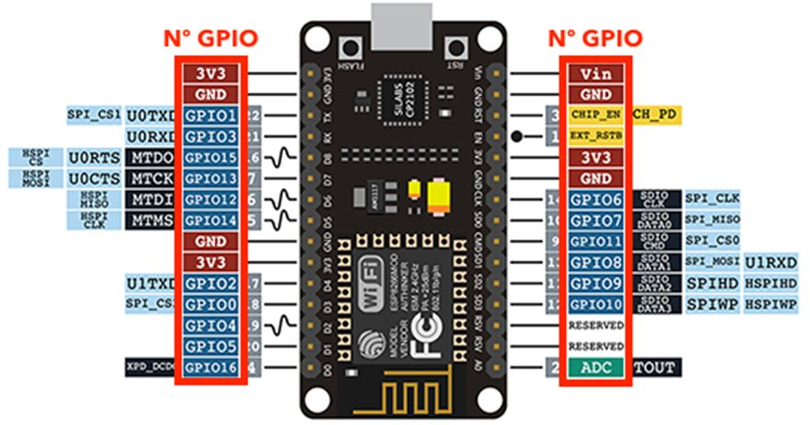

ESP8266
 |  |  |  |  |  |  |  |  |  |  |  | ??

 |  |  |  |  |  |  |  |  |  |  |  | Sensor
 | 5V | GND | RST | EN | 3V3 | GND | SPI | SPI | SPI | SPI | Reserved | Brühen | Reserved | Reserved

PINS von Links nach Rechts | 1 | 2 | 3 | 4 | 5 | 6 | 7 | 8 | 9 | 10 | 11 | 12 | 13 | 14 | 15
Beschriftung auf NodeMCU | Vin | GND | RST | EN | 3v3 | GND | SCLK | MISO | CS | MOSI | SDD2 | SDD3 | RSV | RSV | A0
GPIO |  |  |  |  |  |  | 6 | 7 | 11 | 8 | 9 | 10 |  |  | ADC0
Funktion |  |  |  |  |  |  | Normaler I/O Pin oder SPI Daten. | Normaler I/O Pin oder SPI Daten. | Normaler I/O Pin oder SPI Daten. | Normaler I/O Pin oder SPI Daten. | Reserved | Normaler I/O Pin | Reserved | Reserved | Analoger Eingang für 0..3,3V
Init Value |  |  |  |  |  |  |  |  |  |  |  | HIGH + Toggle

PINS von Links nach Rechts | 1 | 2 | 3 | 4 | 5 | 6 | 7 | 8 | 9 | 10 | 11 | 12 | 13 | 14 | 15
Beschriftung auf NodeMCU | 3v3 | GND | TX0 (D10) | RX0 (D9) | D8 (D5) | D7 | D6 | D5 | GND | 3v3 | D4 | D3 | D2 | D1 | D0
GPIO |  |  | 1 | 3 | 15 | 13 | 12 | 14 |  |  | 2 | 0 | 4 | 5 | 16
Funktion |  |  |  |  | Normaler I/O Pin | Normaler I/O Pin oder SPI Daten. | Normaler I/O Pin oder SPI Daten. | Normaler I/O Pin oder SPI Takt. |  |  | Normaler I/O Pin LED (Internal) | Normaler I/O Pin Flash | Normaler I/O Pin und SDA | Normaler I/O Pin und SCL | Normaler I/O Pin LED (Internal) Wake
Init Value |  |  | HIGH + Toggle (Must not LOW during Boot) | HIGH | LOW | HIGH | HIGH | HIGH |  |  | HIGH + Toggle (Must not LOW during Boot) | HIGH + Toggle (Must not LOW during Boot) | High Impedance | High Impedance | HIGH
 |  |  |  |  | LOW @ FLASH
 | 3V3 | GND | UART | UART | ON/OFF | PUMPE | VENTIL | HEATER | GND | 3V3 | LED | Temperatur | I2C – DISPLAY | I2C – DISPLAY | ON/OFF
 |  |  |  |  | Relay | Relay | Relay | SSR |  |  | Buzzer | Sensor | Display | Display | Sensor

NodeMCU incl. OLED DISPLAY

 |  |  |  |  |  |  | DISPLAY |  |  |  | TEMP

PINS von Links nach Rechts | 1 | 2 | 3 | 4 | 5 | 6 | 7 | 8 | 9 | 10 | 11 | 12
Beschriftung auf NodeMCU | GND | 5V | 3,3V | GND | CTS | DTR | D1 | D10 | D9 | /RESET | D4 | CHPD
GPIO |  |  |  |  |  |  | GPIO5 | GPIO1 | GPIO3 |  | GPIO2
Funktion |  |  |  |  | USB UART | USB UART | SCL (I2C) CLOCK Display | TxD | RxD

PINS von Links nach Rechts | 1 | 2 | 3 | 4 | 5 | 6 | 7 | 8 | 9 | 10 | 11 | 12
Beschriftung auf NodeMCU | GND | 5V | 3,3V | GND | D2 | D3 | D8 | D7 | D6 | D5 | D0 | A0
GPIO |  |  |  |  | GPIO4 | GPIO0 | GPIO15 | GPIO13 | GPIO12 | GPIO14 | GPIO16
Funktion |  |  |  |  | SDA (I2C) DATA Display | 10k Pull-Up Widerstand und einen Taster nach GND | Muss beim Start Low sein, hat 10k Pull-Down Widerstand | Normaler I/O Pin oder SPI Daten. | Normaler I/O Pin oder SPI Daten. | Normaler I/O Pin oder SPI Takt. | RST (I2C) Display | Analoger Eingang für 0..3,3V

 |  |  |  |  | DISPLAY |  |  | PUMPE | VENTIL | HEATER | DISPLAY | SCHALTER

